snr_obs
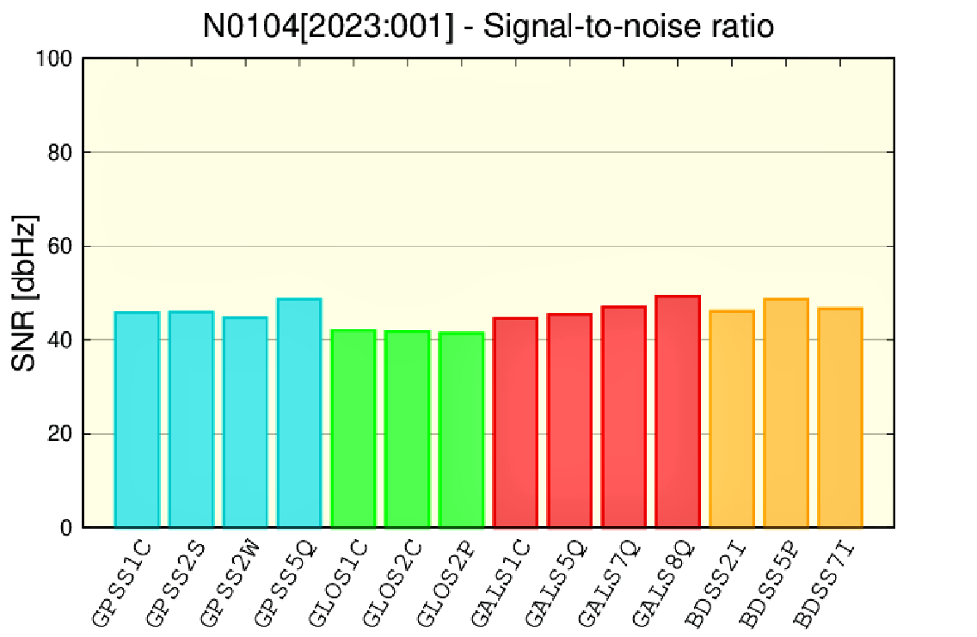

#====== | Signal to | noise ratio | (v.9)
#GNSSxx | 2023-01-04 | 0:00:00 | mean | 最大值 | 最小值 | 均方根 | x01 | x02 | x03 | x04 | x05 | x06 | x07 | x08 | x09 | x10 | x11 | x12 | x13 | x14 | x15 | x16 | x17 | x18 | x19 | x20 | x21 | x22 | x23 | x24 | x25 | x26 | x27 | x28 | x29 | x30 | x31 | x32 | x33 | x34 | x35 | x36 | x37 | x38 | x39 | x40 | x41 | x42 | x43 | x44 | x45
=GPSS1C | 2023-01-04 | 0:00:00 | 45.86 | 50 | 39 | 26.577768488 | - | - | 43 | 44 | - | - | - | 42 | - | 49 | - | 45 | - | - | - | 48 | - | 39 | - | - | - | 49 | 46 | - | 46 | 49 | 46 | - | 44 | - | 50 | 49 | - | - | - | - | - | - | - | - | - | - | - | - | -
=GPSS2S | 2023-01-04 | 0:00:00 | 46 | 50 | 40 | 24.808152782 | - | - | 45 | 46 | - | - | - | 45 | - | 48 | - | 43 | - | - | - | - | - | 40 | - | - | - | - | 47 | - | 47 | 50 | 49 | - | 43 | - | 48 | 48 | - | - | - | - | - | - | - | - | - | - | - | - | -
=GPSS2W | 2023-01-04 | 0:00:00 | 44.74 | 49 | 38 | 25.89251286 | - | - | 43 | 42 | - | - | - | 42 | - | 49 | - | 43 | - | - | - | 45 | - | 38 | - | - | - | 46 | 43 | - | 45 | 49 | 46 | - | 42 | - | 49 | 49 | - | - | - | - | - | - | - | - | - | - | - | - | -
=GPSS5Q | 2023-01-04 | 0:00:00 | 48.66 | 52 | 42 | 23.039097205 | - | - | 48 | 48 | - | - | - | 48 | - | 51 | - | - | - | - | - | - | - | 42 | - | - | - | - | 48 | - | 51 | 52 | 50 | - | - | - | - | 50 | - | - | - | - | - | - | - | - | - | - | - | - | -
=GALS1C | 2023-01-04 | 0:00:00 | 44.58 | 52 | 38 | 23.144473782 | 52 | - | - | 50 | - | - | - | - | 46 | 46 | - | 38 | - | - | - | - | - | - | 45 | - | 48 | - | - | 43 | - | 41 | 39 | - | - | - | 49 | - | 38 | - | - | - | - | - | - | - | - | - | - | - | -
=GALS5Q | 2023-01-04 | 0:00:00 | 45.49 | 52 | 40 | 23.620612467 | 52 | - | - | 51 | - | - | - | - | 47 | 46 | - | 41 | - | - | - | - | - | - | 46 | - | 47 | - | - | 45 | - | 42 | 41 | - | - | - | 49 | - | 40 | - | - | - | - | - | - | - | - | - | - | - | -
=GALS7Q | 2023-01-04 | 0:00:00 | 47.04 | 54 | 41 | 24.406283344 | 54 | - | - | 53 | - | - | - | - | 49 | 47 | - | 43 | - | - | - | - | - | - | 47 | - | 49 | - | - | 46 | - | 43 | 42 | - | - | - | 51 | - | 41 | - | - | - | - | - | - | - | - | - | - | - | -
=GALS8Q | 2023-01-04 | 0:00:00 | 49.32 | 56 | 41 | 25.528633162 | 56 | - | - | 55 | - | - | - | - | 52 | 50 | - | 45 | - | - | - | - | - | - | 49 | - | 51 | - | - | 48 | - | 46 | 45 | - | - | - | 53 | - | 41 | - | - | - | - | - | - | - | - | - | - | - | -
=GLOS1C | 2023-01-04 | 0:00:00 | 42.06 | 49 | 33 | 22.69752801 | 40 | 49 | 48 | 45 | 40 | - | - | 33 | - | - | 42 | 49 | 37 | 47 | 38 | - | - | - | - | - | - | - | 41 | 36 | - | - | - | - | - | - | - | - | - | - | - | - | - | - | - | - | - | - | - | - | -
=GLOS2C | 2023-01-04 | 0:00:00 | 41.79 | 47 | 35 | 21.689731313 | 38 | 47 | 46 | 44 | 42 | - | - | 37 | - | - | 41 | 46 | 39 | 45 | 42 | - | - | - | - | - | - | - | - | 35 | - | - | - | - | - | - | - | - | - | - | - | - | - | - | - | - | - | - | - | - | -
=GLOS2P | 2023-01-04 | 0:00:00 | 41.4 | 46 | 35 | 21.514852751 | 36 | 46 | 46 | 43 | 41 | - | - | 37 | - | - | 40 | 45 | 42 | 45 | 42 | - | - | - | - | - | - | - | - | 35 | - | - | - | - | - | - | - | - | - | - | - | - | - | - | - | - | - | - | - | - | -
=BDSS2I | 2023-01-04 | 0:00:00 | 46.18 | 51 | 40 | 33.11897744 | 47 | 43 | 47 | 40 | 40 | 47 | 45 | 42 | 46 | 44 | - | - | 44 | - | - | 49 | - | - | 50 | 45 | 47 | 51 | - | - | - | - | - | - | 45 | 48 | - | - | - | - | - | 51 | - | 44 | 50 | 48 | - | - | - | - | 50
=BDSS5P | 2023-01-04 | 0:00:00 | 48.62 | 53 | 42 | 24.154134682 | - | - | - | - | - | - | - | - | - | - | - | - | - | - | - | - | - | - | 51 | 45 | 49 | 51 | - | - | - | - | - | - | 42 | 47 | - | - | - | - | - | 53 | - | 44 | 52 | 50 | - | - | - | - | 52
=BDSS7I | 2023-01-04 | 0:00:00 | 46.72 | 49 | 42 | 24.176664599 | 49 | 48 | 49 | 44 | 42 | 49 | 48 | 45 | 49 | 46 | - | - | 43 | - | - | 49 | - | - | - | - | - | - | - | - | - | - | - | - | - | - | - | - | - | - | - | - | - | - | - | - | - | - | - | - | -

